front-end interface
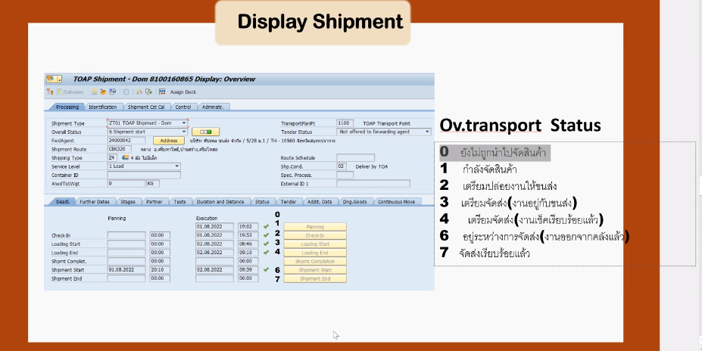
*** | รหัสร้านค้า | 11000000
 | เลขที่สั่งซื้อ | 2000591973
 | วันที่ | dd/mm/yyyy
 | Shipment No. | 8100157473

 | สั่งซื้อ | กำลังจัดเตรียม | สินค้ารอการจัดส่ง | ระหว่างขนส่ง | จัดส่งเรียบร้อย
 | 2022-08-15 | 2022-08-16 | 2022-08-17 | 2022-08-18 | 2022-08-19
 | 1900-01-09 09:00:00 | 1900-01-09 10:00:00 | 1900-01-09 11:00:00 | 1900-01-09 12:00:00 | 1900-01-09 13:00:00

status SAP |  | 0 | 4 | 6 | 7
 |  | 1
 |  | 2
 |  | 3

 | Item list | Matcode | Sales Description | Quantity | Reject Quantity | Receive Qty.
 |  | XXXXXXXXXXXX | 1.supershield | 10 | -3 | 7
 |  | XXXXXXXXXXXX | 2.4ss | 10 | -3 | 7
 |  | XXXXXXXXXXXX | 3.roofseal | 10 | -3 | 7
 | รายละเอียดการขนส่ง
forward agent | ผู้รับเหมาขนส่ง
forward agent Tel. | เบอร์ติดต่อ
driver | ชื่อคนขับรถ
tel. | เบอร์ติดต่อ

 | back order #1 | ไม่มีสต๊อกสินค้า /สินค้ารอผลิต
 | back order #2 | ยังไม่มีการจัดเตรียม |  | DO ยังไม่เปลี่ยนเป็น shipment

 | ยกเลิกสินค้า
 | ไม่รับสินค้า

 | รายละเอียดการขนส่ง

 | Forward Agent |  |  | สินค้าจัดส่งภายในวันที่: checkin date+3 days
 | Forward Agent Tel.

 | Driver Name
 | Driver Name Tel.

 | Carrier Order No.
 | Carrier Name
 | Carrier Tel.

system architecture
1

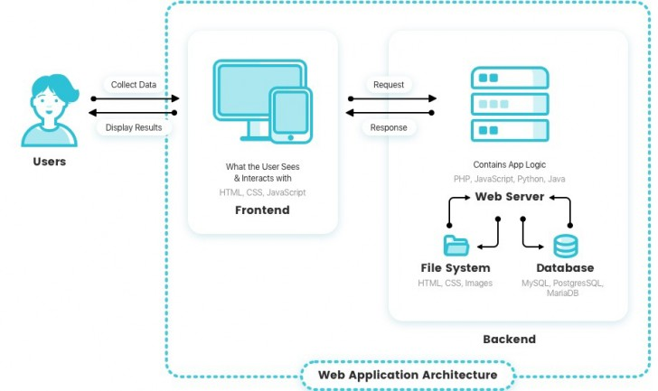

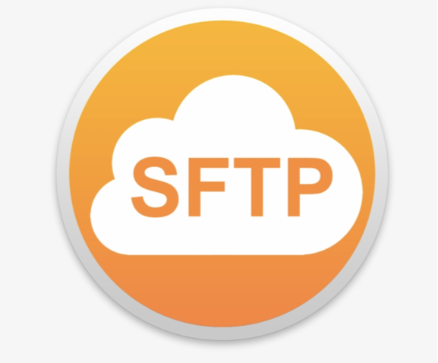


2

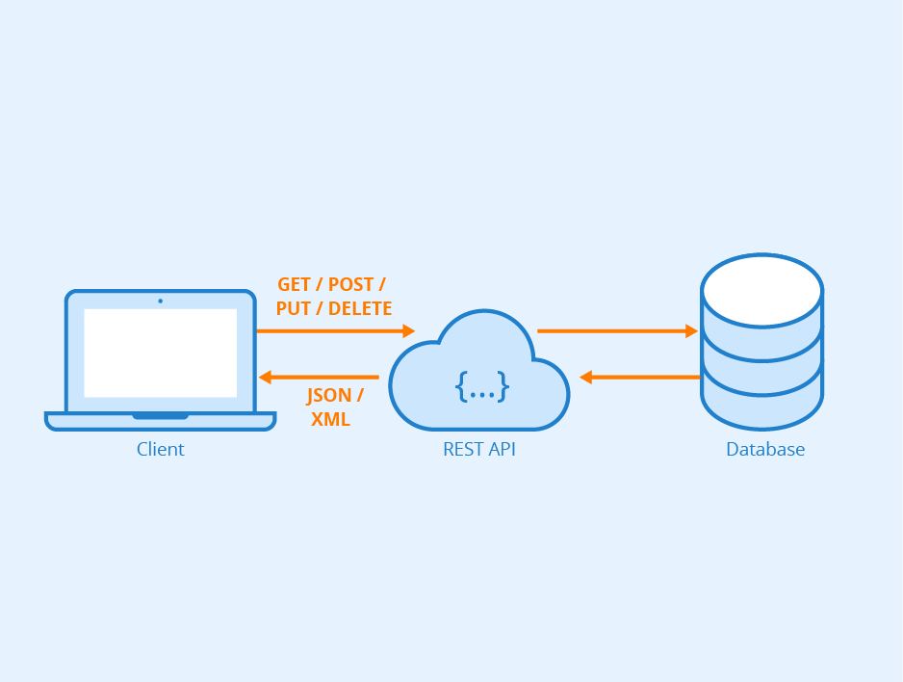

IT recommended

